미니게임 6 UI
게임 시작 시 UI 배치 | 게임 진행 중 UI 배치

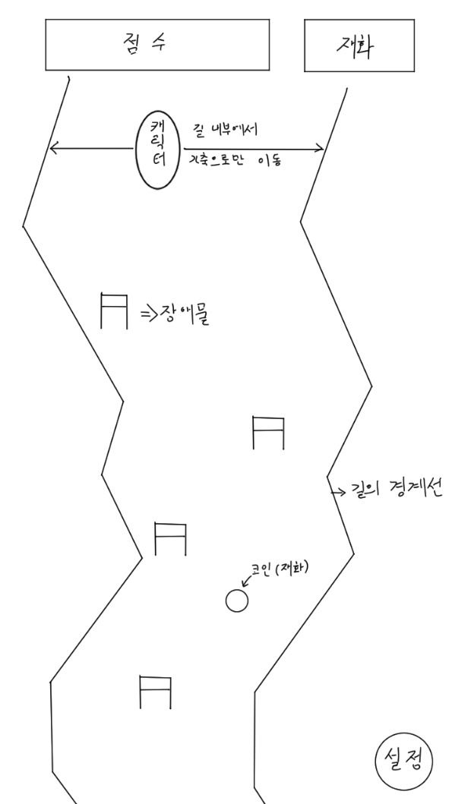

필요 에셋 : 점수판, 재화판, 장애물, 캐릭터, 스키(캐릭터 밑에 이어 붙일 예정), 코인(재화), 설정버튼, 뒷배경, 아이템(뿅망치)

